Sheet1
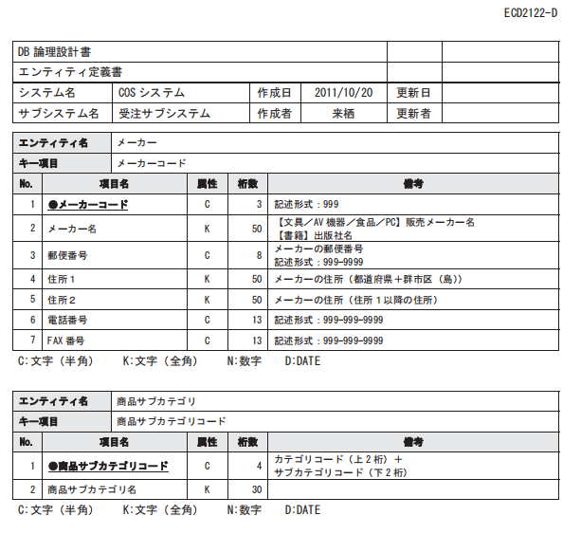
項番 | 物理名 | 論理名 | 概要 | データ型 | 長さ | NOT NULL | 備考
1 | id | 商品ID | 日本語のみかつ術数５ | int |  | ○
2 | name | 商品名 | 商品名 | varchar |  | ○
3 | date | 生産日時 | フォーマット：yyyy-mm-dd | datetime |  | ○
4 | place | 産地 | 日本語のみかつ術数５ | varchar |  | ○
5 | sell price | 販売値段 | 数字のみ | int |  | ○
6 | price | 値段 | 数字のみ | int |  | ○

